PASAPORTE
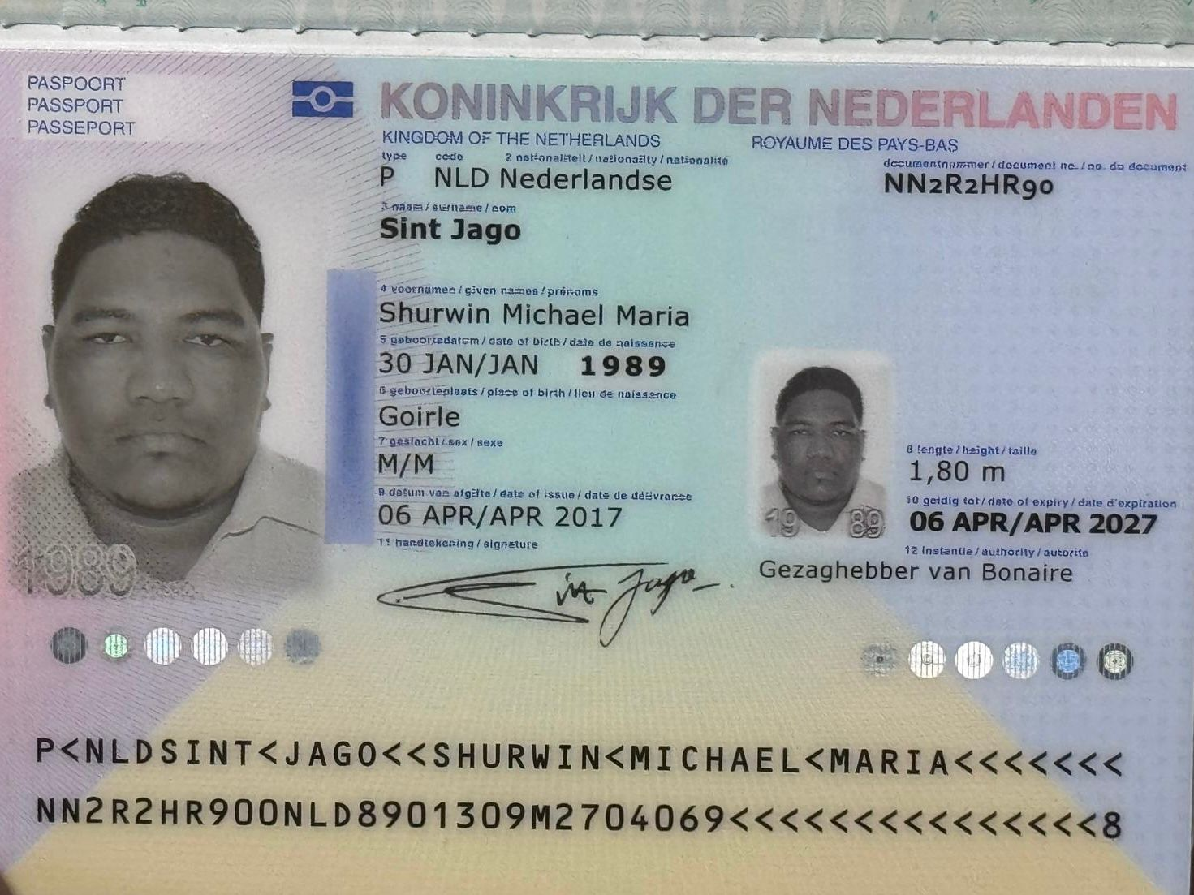
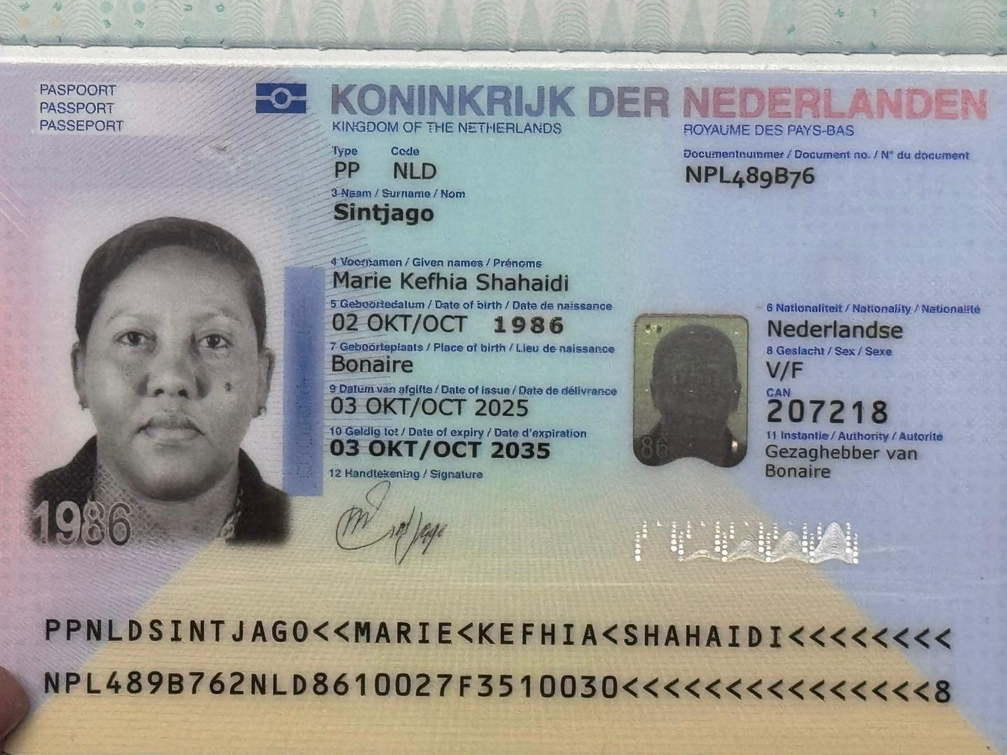

Nombre | Shurwin | Nombre | Marie
Apellido | Sintjago | Apellido | Sintjago
Genero | Masculino | Genero | Femenino
Pasaporte | NN2R2HR90 | Pasaporte | NPL489B76
Fecha de nacimiento | 1989-01-30 | Fecha de nacimiento | 1986-10-02
Edad | 37 | Edad | 40
Estado civil | Soltero | Estado civil | Soltera
Dirección | Kaya Lourdes 5 | Dirección | Kaya Lourdes # 5
País | Bonaire | País | Bonaire
Email: | s.sintjago@gmail.com | Email: | ss.sintjago@gmail.com
Teléfono | 5997960689 | Teléfono | 5997962776
RH | No lo tiene | RH | O Negativo
Seguro | ZJCIN | Seguro | ZJCIN
Peso | 148 | Peso | 120
Altura | 180 | Altura | 176
Idioma | Papiamentu, Holandes, Ingles, Español | Idioma | Papiamentu, Holandes, Ingles, Español

SEGUIMIENTO SHURWIN PROXIMO VIA
